采购记录
时期 | 订单编号 | 供应单位 | 采购事项 | 数量 | 金额 | 支付方式 | 备注 | 是否开票
2024.12.9 |  |  |  | 4 | 280
2025.1.3 | 外10 | 宁波威高尾款 | 钢丝轮 | 4 | 2324 | 对公 | 3320*0.7
2025.1.6 | 外16 | 安徽优合预付款 | 铸造轮 | 204 | 20634 | 对公 | 103170*0.2
2025.1.7 | 外16 | 江西荣恩预付款 | 铸造轮 | 120 | 11324 | 对公 | 56620*20%
2025.1.7 | 外17 | 山东双王 | 铸造轮 | 32 | 6384 | 对公 | 单独支付运费290
2025.1.9 | 外8 | 淮安亿威城信贸易公司定制尾款 | 锻造轮 | 4 | 5250 | 对公 | 含250元运费
2025.1.14 | 外19 | 山东双王 | 铸造轮 | 8 | 1708 | 对公 | 单独支付运费110
2025.1.16 | 外21 | 康诺 | 铸造轮 | 4 | 2280 | 徐微信代支付 | 运费单独微信支付147

2025.1.16 | 外18 | 淮安亿威城信贸易公司23寸定制预付款 | 锻造轮 | 4 | 3000 | 对公 | 总价7200
2025.1.16 | 现9 | 康诺 | 铸造轮 | 4 | 1790 | 徐微信代支付 | 含运费无票
2025.1.16 | 现9 | 卡轮 | 铸造轮 | 4 | 1658 | 徐微信代支付 | 含运费无票
2025.1.17 | 现9 | 宏普 | 铸造轮 | 4 | 2000 | 对公 | 运费78，我微信支付
2025.1.17 | 现9 | 山东双王 | 铸造轮 | 4 | 1648 | 对公 | 运费140.44，徐垫支付
2025.1.16 | 外22 | 安徽优合画图费 |  |  | 150 | 徐微信代支付 | 微信支付无票
2025.1.20 | 外24 | 优合定制锻造轮预付款 | 锻造轮 | 4 | 3500 | 对公 | 预付30%
2025.2.7 | 外29 | 采购铸造轮 | 铸造轮 | 8 | 3740 | 私 | 康诺采购
2025.2.9 | 外30 | 采购铸造轮 | 铸造轮 | 2 | 940 | 私 | 康诺采购
2025.2.8 | 外12 | 采购毛坯（宏鑫） | 毛坯 | 4 | 3852 | 对公 | 宏鑫
2025.2.10 | 现14 | 骏程 | 毛坯 | 10 | 8966 | 对公
2025.2.10 | 外27 | 立兴定制 | 锻造轮 | 4 | 1860 | 对公 | 6200*0.3
2025.2.11 | 外32 | 采购毛坯（宏鑫） | 毛坯 | 4 | 4216 | 对公 | 宏鑫
2025.2.11 | 外33 | 优合 | 铸造轮 | 4 | 2428.2 | 未支付用前面预付款抵减 | 运费189，我微信支付
2025.2.12 | 外14 | 泗洪伟业 | 锻造轮 | 4 | 4824 | 对公 | 10720*0.45
2025.2.17 | 外40 | 威高钢丝轮 | 钢丝轮 | 4 | 1440 | 对公 | 4800*0.3
2025.2.17 | 外36 | 采购骏程毛坯 | 毛坯 | 4 | 3632 | 对公
2025.2.17 | 现15 | 购买康诺4件轮毂含运费 | 铸造轮 | 4 | 1790 | 徐支付宝代支付
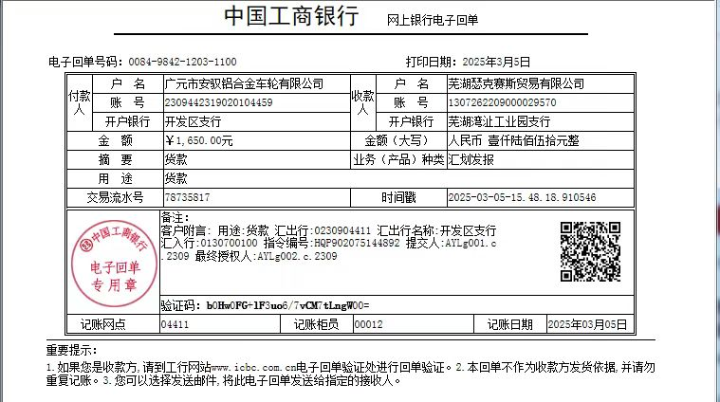
2025.2.18 | 现15 | 购买双王8件轮毂 | 铸造轮 | 8 | 5127.84 | 对公
2025.2.17 | 外37 | 为客户购买螺母 |  |  | 1641 | 对公
2025.2.18 | 外39 | 采购骏程毛坯 | 毛坯 | 4 | 4486 | 对公
2025.2.10 | 外45 | 宏普铸造轮 | 铸造轮 | 4 | 2040 | 对公 | 运费98.1
2025.2.20 | 外42 | 立信锻造 | 锻造轮 | 6 | 2100 | 对公 | 总价7000，预付款2100
2025.2.21 | 外46 | 骏城 | 毛坯 | 1 | 1104 | 对公
2025.2.27 | 外49 | 新安驰 | 铸造轮 | 8 | 3400 | 徐微信代支付
2025.2.28 | 外16 | 淮安亿威城信贸易公司23寸尾款 | 锻造轮 | 4 | 4200 | 对公 | 总价7200，尾款4200
2025.2.28 | 现16 | 优合定制锻造轮预付款 | 锻造轮 | 4 | 1809 | 对公 | 总价6030，定金1809
2025.2.28 | 外50 | 阿里运费 | 锻造轮 | 4 | 1649.1 | 徐支付宝代支付
2025.3.1 | 外54 | 从圣驰采购4个轮毂 | 锻造轮 | 4 | 2400 | 徐微信代支付
2025.3.3 | 外18 | 国内运费 |  |  | 155 | 微信支付
2025.3.3 | 外31 | 支付朱晓慧客户锻造轮定制款 铂格洛 | 锻造轮 | 4 | 4800 | 对公
2025.3.3 | 外52 | 代客人购买4条轮胎 |  |  | 1632 | 小赖报销
2025.3.4 | 外40 | 支付钢丝轮威高尾款 |  |  | 3560 | 对公 | 订单金额变为5000
2025.3.5 | 外47 | 支付锻造轮定金 立兴 | 锻造轮 | 4 | 1650 | 对公 | 定金
2025.3.6 | 现12 | 采购防脱圈 |  | 4 | 1344 | 对公
2025.3.6 | 外58 | 外采购优合轮毂运费 |  | 4 | 110
2025.3.7 | 现19 | 巡天采购4件货 | 铸造轮 | 4 | 1800

箱规
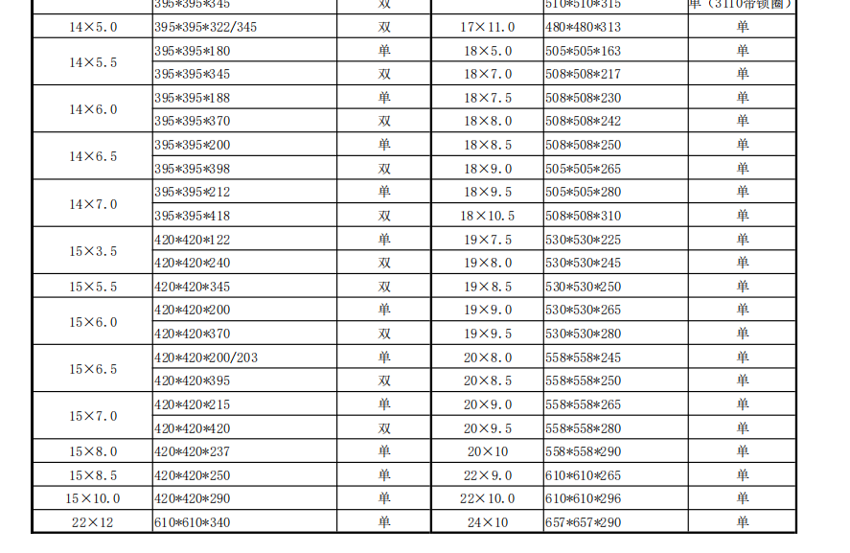
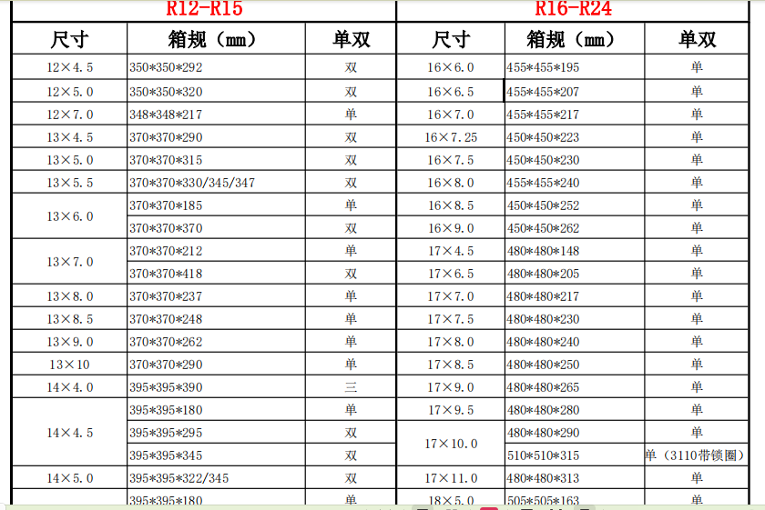

1.5

